Plotly
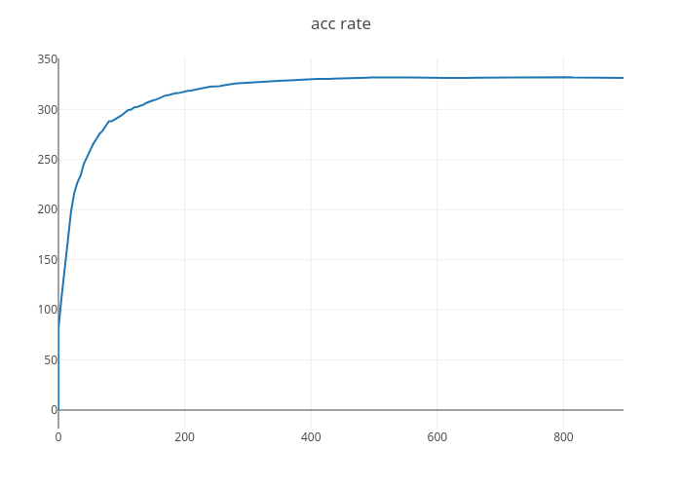
https://plot.ly/~HYPENG1/1/

